Trang_bìa
Posts and Telecommunications Institute of Technology |  |  |  |  |  |  | Thiết kế |  | Tài liệu phát triển |  | Tên hệ thống |  |  | Web bán trà sữa |  |  |  | Người tạo |  | Huấn | Ngày tạo |  | 2013-01-10
 |  |  |  |  |  |  |  |  |  |  |  |  |  |  |  |  |  | Người cập nhật |  |  | Ngày cập nhật
 |  |  |  |  |  |  |  |  |  |  | Màn hình (ID) |  |  |  |  | Màn hình (Tên) |  | Chi tiết sản phẩm

 | Web bán trà sữa Tài liệu phát triển hệ thống

 | Version 1.0

 |  |  |  |  |  |  |  |  |  | 1. Mục đích |  |  |  | 7. Giao diện màn hình
 |  |  |  |  |  |  |  |  |  | 2. Giới hạn hoạt động |  |  |  | 8. Danh sách hạng mục
 |  |  |  |  |  |  |  |  |  | 3. Giới hạn hệ thống |  |  |  | 9. Khái quát chức năng
 |  |  |  |  |  |  |  |  |  | 4. Chức năng liên quan |  |  |  | 10. Xử lý chi tiết
 |  |  |  |  |  |  |  |  |  | 5. Không bao gồm
 |  |  |  |  |  |  |  |  |  | 6. Sơ đồ

Posts and Telecommunications Institute of Technology |  |  |  |  |  |  | Thiết kế |  | Tài liệu phát triển |  | Tên hệ thống |  |  | Web bán trà sữa |  |  |  | Người tạo |  | HuanLV | Ngày tạo |  | 2023-01-10
 |  |  |  |  |  |  |  |  |  |  |  |  |  |  |  |  |  | Người cập nhật |  |  | Ngày cập nhật
 |  |  |  |  |  |  |  |  |  |  | Màn hình (ID) |  |  |  |  | Màn hình (Tên) |  | Chi tiết sản phẩm

 | Lịch sử chỉnh sửa

 | Ver |  | Ngày cập nhật |  |  | Nội dung cập nhật |  |  |  |  |  |  |  | Người cập nhật
 |  |  |  |  |  |  |  |  |  |  |  |  |  |  | Ngày duyệt |  | Người duyệt |  | Ngày duyệt |  |  | Người duyệt
 | 1 |  | 2023-01-10 |  |  | Tạo mới |  |  |  |  |  |  |  | HuanLV

Posts and Telecommunications Institute of Technology |  |  |  |  |  |  | Thiết kế |  | Tài liệu phát triển |  | Tên hệ thống |  |  | Web bán trà sữa |  |  |  | Người tạo |  | HuanLV | Ngày tạo |  | 2023-01-10
 |  |  |  |  |  |  |  |  |  |  |  |  |  |  |  |  |  | Người cập nhật |  |  | Ngày cập nhật
 |  |  |  |  |  |  |  |  |  |  | Màn hình (ID) |  |  |  |  | Màn hình (Tên) |  | Chi tiết sản phẩm

 | 1. Mục đích
 |  | - Dùng để hiển thị chi tiết sản phẩm
 |  | -Thêm sản phẩm vào giỏ hàng
 |  |  | + Trường hợp sản phẩm hêt nguyên liệu, hệ thống sẽ thông báo lỗi cho người dùng tại màn hình này.
 |  |  | + Nếu hoàn tất (cập nhật dữ liệu thành công), hệ thống sẽ thống báo tại màn hình này

 | 2. Giới hạn hoạt động
 |  | Không có

 | 3. Giới hạn hệ thống
 |  | Không có

 | 4. Chức năng liên quan
 |  | Không có

 | 5. Không bao gồm
 |  | Không có

Posts and Telecommunications Institute of Technology |  |  |  |  |  |  | Thiết kế |  | Tài liệu phát triển |  | Tên hệ thống |  |  | Web bán trà sữa |  |  |  | Người tạo |  | HuanLV | Ngày tạo |  | 2023-01-10
 |  |  |  |  |  |  |  |  |  |  |  |  |  |  |  |  |  | Người cập nhật |  |  | Ngày cập nhật
 |  |  |  |  |  |  |  |  |  |  | Màn hình (ID) |  |  |  |  | Màn hình (Tên) |  | Chi tiết sản phẩm

Màn hình chi tiết sản phẩm
 | 6. Sơ đồ

Khởi động
hệ thống


Màn hình chi tiết sản phẩm

Product
evaluate
customer

 | Table

 |  |  | № | Loại | Tên |  |  |  |  |  |  | I/O | Ghi Chú
 |  |  | 1 | M | Product |  |  | Table quản lý thông tin sản phẩm |  |  |  | O
 |  |  | 2 | M | Ecaluate |  |  | Table quản lý đánh giá |  |  |  | O
 |  |  | 4 | M | Customer |  |  | Table quản lý khách hàng |  |  |  | O
 |  |  | 5 | M | Recipe |  |  | Tablle quản lý công thức |  |  |  | O
 |  |  | 6 | M | Ingredient |  |  | Table quản lý nguyên liệu |  |  |  | O
 |  |  | 7
 |  |  | 8
 |  |  | 9
 |  |  | 10

 |  |  |  | ※ Loại (M: Master / T: Transaction table / Ⅰ: INI file / W: work table / V: view / S: stored procedures / L: SQL loader / F: file)

Thiết_kế
Posts and Telecommunications Institute of Technology |  |  |  |  | Thiết kế |  |  | Tài liệu phát triển |  | Tên hệ thống |  | Web bán trà sữa |  |  | Người tạo | HuanLV | Ngày tạo | 2023-01-10
 |  |  |  |  |  |  |  |  |  |  |  |  |  |  | Người cập nhật |  | Ngày cập nhật
 |  |  |  |  |  |  |  |  |  | Màn hình (ID) |  |  |  | Màn hình (Tên) | Chi tiết sản phẩm

 | 7. Giao diện

 |  |  |  |  |  |  | *Hình giao diện chính
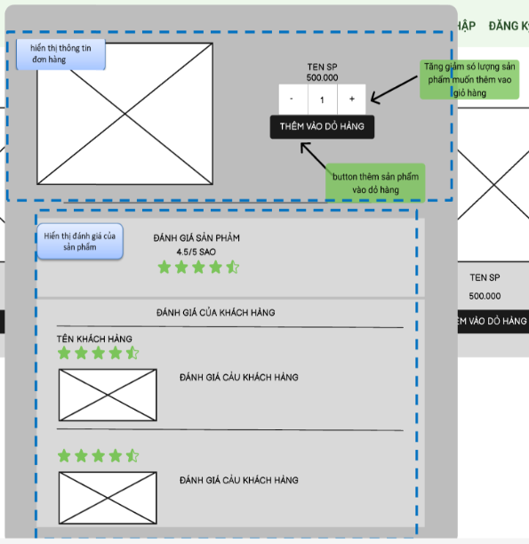

Posts and Telecommunications Institute of Technology |  |  |  |  | Thiết kế |  |  | Tài liệu phát triển |  | Tên hệ thống |  | Web bán trà sữa |  |  | Người tạo | HuanLV | Ngày tạo | 2023-01-10
 |  |  |  |  |  |  |  |  |  |  |  |  |  |  | Người cập nhật |  | Ngày cập nhật
 |  |  |  |  |  |  |  |  |  | Màn hình (ID) |  |  |  | Màn hình (Tên) | Chi tiết sản phẩm

 | 8. Danh sách hạng mục

 |  | [Vùng hiển thị cố định]
 |  | № | Tên hạng mục |  |  | Control |  |  | Nội dung hiển thị |  |  |  |  | Ý nghĩa
 |  | 1 | Đánh giá sản phẩm |  |  | TextView |  |  | Đánh giá sản phẩm |  |  |  |  | Mô tả nội dung cho người dùng
 |  | 2 | /5 sao |  |  | TextView |  |  | /5 sao |  |  |  |  | Mô tả số sao tối đa
 |  | 3 | Đánh giá của khách hàng |  |  | TextView |  |  | Đánh giá của khách hàng |  |  |  |  | Mô tả vùng nội dung đánh giá của người dùng

 |  | [Vùng nút]
 |  | № | Tên hạng mục |  |  | Control |  |  |  |  | Ghi chú
 |  | 1 | Thêm sản phẩm vào giỏ hàng |  |  | Button
 |  | 2 | - |  |  | Button |  |  |  |  |  |  | Giảm số lượng sản phẩm thêm vào giỏ hàng
 |  | 3 | + |  |  | Button |  |  |  |  |  |  | Tăng số lượng sản phẩm thêm vào giỏ hàng

Posts and Telecommunications Institute of Technology |  |  |  |  | Thiết kế |  |  | Tài liệu phát triển |  | Tên hệ thống |  | Web bán trà sữa |  |  | Người tạo | HuanLV | Ngày tạo | 2023-01-10
 |  |  |  |  |  |  |  |  |  |  |  |  |  |  | Người cập nhật |  | Ngày cập nhật
 |  |  |  |  |  |  |  |  |  | Màn hình (ID) |  |  |  | Màn hình (Tên) | Chi tiết sản phẩm

 | 9. Khái quát chức năng
 |  | (1) Hiển thị ban đầu
 |  |  | 1. Hiển thị màn hình ở trạng thái ban đầu

 |  | (2) Giảm số lượng sản phẩm
 |  |  | 1. Nhấn vào button "-" để giảm số lượng đi 1
 |  |  | 2. Hệ thống sẽ giảm số lượng sản phẩm trong text bên cạnh
 |  |  | Nếu sản số lượng nhỏ hơn 1 sẽ không thực hiện hành động giảm 1
 |  | (3) Tăng số lượng sản phẩm
 |  |  | 1. Nhấn vào button "+" để tăng số lượng lên 1
 |  |  | 2. Hệ thống sẽ tăng số lượng sản phẩm trong text bên cạnh
 |  | (4) Thêm sản phẩm vào dỏ hàng
 |  |  | 1. Nhấn bào button "Thêm sản phẩm vào dỏ hàng" để thêm sản phẩm vào giỏ hàng
 |  |  | 2. Hệ thống sẽ kiểm tra số lượng nguyên liệu tồn kho
 |  |  |  | Nếu đủ nguyên liệu hệ thống sẽ báo thành công.
 |  |  |  | Ngược lại sẽ thông báo thất bại

Posts and Telecommunications Institute of Technology |  |  |  |  | Thiết kế |  |  | Tài liệu phát triển |  | Tên hệ thống |  | Web bán trà sữa |  |  | Người tạo | HuanLV | Ngày tạo | 2023-01-10
 |  |  |  |  |  |  |  |  |  |  |  |  |  |  | Người cập nhật |  | Ngày cập nhật
 |  |  |  |  |  |  |  |  |  | Màn hình (ID) |  |  |  | Màn hình (Tên) | Chi tiết sản phẩm

 | 10. Xử lý chi tiết
 |  | (1) Hiển thị ban đầu
 |  |  | Xem chi tiết
 |  | (2) Giảm số lượng sản phẩm
 |  |  | Xem chi tiết
 |  | (3) Tăng số lượng sản phẩm
 |  |  | Xem chi tiết
 |  | (4) Thêm sản phẩm vào dỏ hàng
 |  |  | Xem chi tiết

Xử lý 10.4
Posts and Telecommunications Institute of Technology |  |  |  |  |  | Thiết kế |  | Tài liệu phát triển | Tên hệ thống | Tìm việc và người giúp việc |  |  | Người tạo | TrungNH | Ngày tạo | 2018-01-10
 |  |  |  |  |  |  |  |  |  |  |  |  | Người cập nhật |  | Ngày cập nhật
 |  |  |  |  |  |  |  |  | Màn hình (ID) | Update_Info_Employee | Màn hình (Tên) |  | Cập nhật thông tin người lao động

 | 10. Xử lý chi tiết
 |  | (4) Thêm sản phẩm vào dỏ hàng
 |  |  | 1. Nhấn bào button "Thêm sản phẩm vào dỏ hàng" để thêm sản phẩm vào giỏ hàng
 |  |  | 2. Hệ thống sẽ kiểm tra số lượng nguyên liệu tồn kho
 |  |  |  | Nếu đủ nguyên liệu hệ thống sẽ báo thành công.
 |  |  |  | Ngược lại sẽ thông báo thất bại

 |  |  | a) xử lý kiểm tra sản phẩm tồn kho
 |  |  |  |  |  | Sử dụng API:/customer/check-order
 |  |  |  |  | Dữ liệu sử dụng từ các bảng Product ,Ingredient, recipe
 |  |  |  | nếu sản phẩm hết nguyên liệu hiện thị thông báo
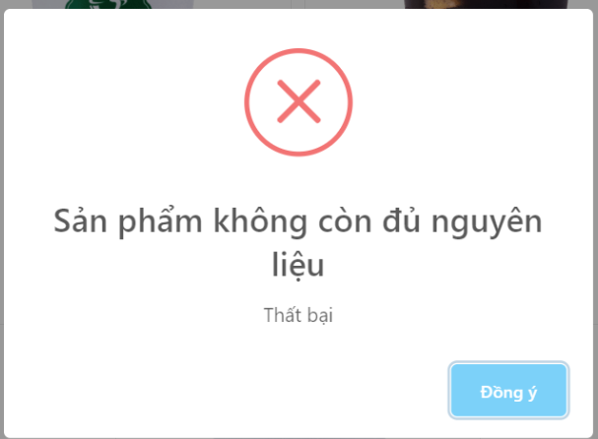

 |  |  |  | № | Tên hạng mục |  | Nội dung check |  |  |  |  | Message
 |  |  |  | 1 | Thong báo thất bại |  | Sản phẩm không còn đủ nguyên liệu |  |  |  |  | VALIDATION_ERROR_E002

 |  |  |  | Nếu thành công

 |  |  |  | № | Tên hạng mục |  | Nội dung check |  |  |  |  | Message
 |  |  |  | 1 | Thành công |  | Thêm vào giỏ hàng thành công |  |  |  |  | VALIDATION_SUCCES_E001

